Geral
Cidades | Wikiaves (Registros) | SpeciesLink (Registros) | Wikiaves (Espécies) | SpeciesLink (Espécies) | Altitude | Área | População | Latitude | Longitude |  |  |  |  |  |  | Log10
Aguaí | 210 | 1 | 116 | 1 | 662.483019 | 474.554 | 36305 | -22.059684 | -46.979693109 |  | Altitude | Área | População | Latitude | Longitude |  | Altitude | Área | População
Águas da Prata | 492 | 2 | 169 | 1 | 832.914854 | 142.673 | 8180 | -21.934829 | -46.71676671 | Média | 559.6 | 568.6 | 179938.2 | -22.9 | -47.8 | Média | 2.75 | 2.75 | 5.26
Águas de Santa Barbara | 853 | 2 | 196 | 2 | 606.942142 | 404.463 | 6075 | -22.869149409 | -49.238607767 | Desvio Padrão | 272.1 | 418.5 | 940262.7 | 1.0 | 1.5 | Desvio Padrão | 2.43 | 2.62 | 5.97
Águas de São Pedro | 1403 | 39 | 192 | 33 | 515.235343 | 3.612 | 3451 | -22.597339554 | -47.883974741 | Mediana | 604.9 | 454.4 | 40504.0 | -22.9 | -47.6 | Mediana | 2.78 | 2.66 | 4.61
Agudos | 333 | 18 | 160 | 15 | 601.384374 | 966.708 | 37214 | -22.474037 | -48.990156288 | Máximo | 1639.2 | 1978.8 | 12252023 | -20.5 | -44.6 | Máximo | 3.21 | 3.30 | 7.09
Americana | 4500 | 3 | 226 | 3 | 550.365785 | 133.912 | 239597 | -22.7408835 | -47.330362926 | Minimo | 1.4 | 3.6 | 2496 | -25.0 | -52.6 | Minimo | 0.13 | 0.56 | 3.40
Américo Brasiliense | 497 | 130 | 168 | 46 | 730.216185 | 122.785 | 40504 | -21.7300365 | -48.106604562 | Quartil 1 | 460.9 | 232.5 | 15322.0 | -23.7 | -48.6 | Quartil 1 | 2.66 | 2.37 | 4.19
Amparo | 1960 | 1 | 262 | 1 | 673.429817 | 445.323 | 72195 | -22.699388626 | -46.76508569 | Quartil 3 | 748.6 | 809.5 | 104386.0 | -22.3 | -46.8 | Quartil 3 | 2.87 | 2.91 | 5.02
Angatuba | 333 | 141 | 175 | 140 | 628.28643 | 1027.288 | 25228 | -23.483987 | -48.406759616
Anhembi | 924 | 1134 | 228 | 209 | 460.916956 | 736.557 | 6724 | -22.78632094 | -48.126926831 | Altitude
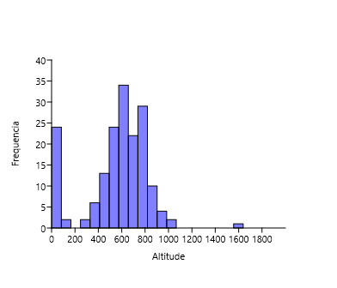
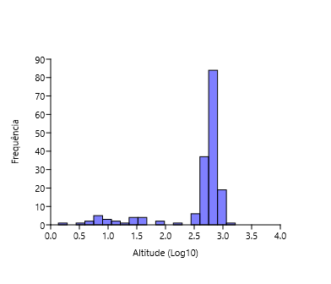
Apiaí | 953 | 4 | 261 | 3 | 925.853774 | 974.322 | 24374 | -24.513316 | -48.848659905
Araçatuba | 2709 | 1 | 241 | 1 | 403.101822 | 1167.126 | 197016 | -21.205476 | -50.439226073
Araraquara | 4936 | 25 | 292 | 19 | 673.072594 | 1003.625 | 236072 | -21.7903595 | -48.174439938
Araras | 6286 | 9 | 336 | 2 | 635.498215 | 644.831 | 134236 | -22.35708652 | -47.385829527
Artur Nogueira | 359 | 9 | 137 | 5 | 650.223458 | 178.026 | 54408 | -22.57134301 | -47.16430115
Assis | 556 | 2 | 140 | 2 | 562.425632 | 460.609 | 104386 | -22.66283502 | -50.41751004
Atibaia | 2860 | 55 | 302 | 34 | 807.988014 | 478.521 | 142761 | -23.116308 | -46.555062501
Avaré | 1084 | 1 | 213 | 1 | 769.664358 | 1213.055 | 90655 | -23.1031935 | -48.923263194
Barra do Chapéu | 46 | 6 | 37 | 1 | 773.93357 | 405.681 | 5724 | -24.471425999 | -49.027139137
Barra do Turvo | 272 | 122 | 109 | 31 | 153.957954 | 1007.684 | 7659 | -24.759386656 | -48.502343453
Batatais | 2499 | 1 | 248 | 1 | 865.736701 | 849.526 | 62508 | -20.8919295 | -47.586106727
Bauru | 2882 | 1 | 273 | 1 | 510.088466 | 667.684 | 376818 | -22.3251225 | -49.083000867 | Área
Bertioga | 5215 | 653 | 321 | 103 | 7.719907 | 491.546 | 63249 | -23.8540145 | -46.136538335
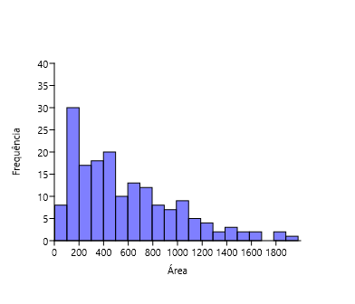
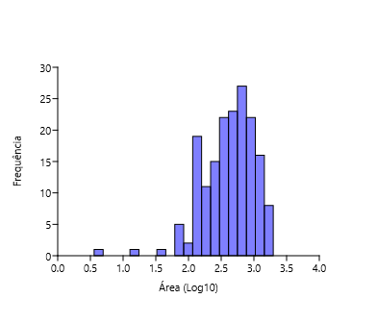
Biritiba-Mirim | 463 | 25 | 160 | 24 | 778.677502 | 317.406 | 32598 | -23.571033387 | -46.041212225
Boa Esperança do Sul | 1127 | 3 | 192 | 1 | 477.67314 | 690.748 | 14923 | -21.992484163 | -48.390596907
Bom Sucesso de Itararé | 68 | 5 | 58 | 4 | 965.026729 | 133.578 | 3954 | -24.318262841 | -49.143761923
Boracéia | 223 | 65 | 145 | 46 | 484.736923 | 122.11 | 4823 | -22.193205654 | -48.779218283
Botucatu | 3890 | 35 | 323 | 32 | 818.475551 | 1482.642 | 146497 | -22.8883815 | -48.441289384
Bragança Paulista | 2623 | 1 | 274 | 1 | 865.334635 | 512.584 | 168668 | -22.9568955 | -46.542333374
Brotas | 3731 | 74 | 299 | 55 | 643.2801 | 1101.374 | 24403 | -22.286516985 | -48.126833324
Buri | 244 | 3 | 161 | 3 | 602.694777 | 1195.91 | 19878 | -23.799381419 | -48.597414974
Buritama | 74 | 1 | 56 | 1 | 399.172299 | 326.921 | 17144 | -21.067039567 | -50.149281253
Cabreúva | 996 | 7 | 233 | 7 | 656.603099 | 260.234 | 49707 | -23.312674395 | -47.133658373
Cafelândia | 83 | 17 | 58 | 16 | 441.67568 | 920.28 | 17767 | -21.809705287 | -49.600354406
Cajati | 289 | 130 | 141 | 17 | 34.467098 | 454.436 | 28549 | -24.726360972 | -48.104999809 | População
Campinas | 14452 | 1230 | 331 | 246 | 688.987137 | 794.571 | 1204073 | -22.9073425 | -47.060156273
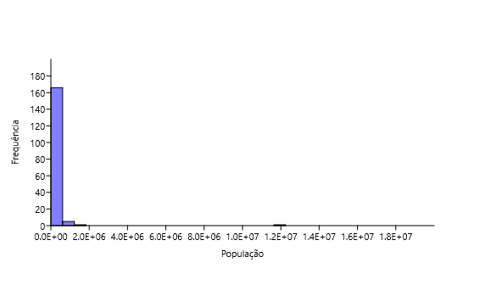
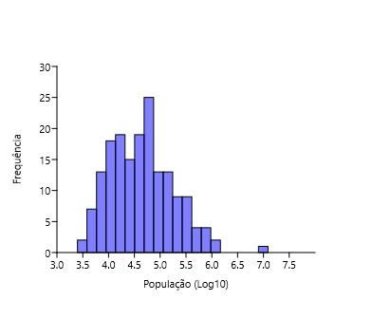
Campos do Jordão | 16073 | 344 | 307 | 89 | 1639.154504 | 290.52 | 52088 | -22.740091914 | -45.5892017
Cananéia | 3712 | 1108 | 323 | 124 | 7.840466 | 1237.354 | 12540 | -25.01690807 | -47.928482814
Capão Bonito | 847 | 119 | 217 | 74 | 705.789981 | 1640.23 | 47138 | -24.00680097 | -48.351434518
Caraguatatuba | 9080 | 892 | 439 | 82 | 3.194618 | 484.947 | 121532 | -23.6220065 | -45.410818382
Castilho | 492 | 1 | 190 | 1 | 378.459881 | 1065.318 | 21006 | -20.872026554 | -51.489407056
Cerquilho | 181 | 2 | 94 | 2 | 574.77755 | 127.803 | 48949 | -23.1686725 | -47.737531325
Charqueada | 218 | 1 | 105 | 1 | 598.427586 | 175.846 | 17190 | -22.508882412 | -47.775700203
Conchal | 726 | 2 | 186 | 2 | 591.02438 | 182.793 | 28050 | -22.330076448 | -47.174375743
Cosmópolis | 371 | 2 | 113 | 2 | 581.635429 | 154.665 | 72252 | -22.645784886 | -47.196770777
Cotia | 3270 | 545 | 322 | 117 | 850.248475 | 323.994 | 249210 | -23.603514 | -46.931846328
Cubatão | 2127 | 9 | 235 | 6 | 6.881146 | 142.879 | 130705 | -23.883839 | -46.420031768
Cunha | 1552 | 66 | 326 | 46 | 939.592641 | 1407.25 | 21547 | -23.074750147 | -44.958026903 | Latitude
Divinolândia | 634 | 6 | 192 | 6 | 1055.472431 | 223.749 | 11146 | -21.661621506 | -46.736869787
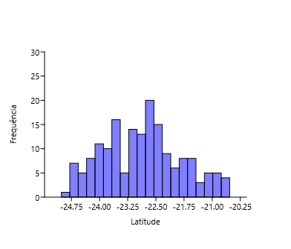
Dourado | 8844 | 25 | 359 | 18 | 707.055441 | 205.874 | 8873 | -22.113167196 | -48.316235806
Eldorado | 1322 | 79 | 268 | 18 | 27.695094 | 1654.256 | 15494 | -24.525386611 | -48.103228423
Embu-Guaçu | 714 | 7 | 204 | 5 | 765.893792 | 155.641 | 69385 | -23.831829104 | -46.817108873
Euclides da Cunha Paulista | 18 | 2 | 13 | 1 | 305.851596 | 573.894 | 9371 | -22.55499692 | -52.59089838
Franca | 3029 | 1 | 340 | 1 | 996.072653 | 605.679 | 353187 | -20.536097 | -47.402331626
Gália | 1300 | 6 | 221 | 6 | 561.184881 | 355.914 | 6548 | -22.294019248 | -49.55211133
Garça | 679 | 50 | 190 | 34 | 679.963298 | 555.807 | 44390 | -22.21070949 | -49.656529935
Guapiara | 174 | 4 | 117 | 3 | 766.402628 | 408.292 | 17157 | -24.1825265 | -48.527681322
Guararapes | 235 | 1 | 136 | 1 | 413.249123 | 955.637 | 32939 | -21.253446495 | -50.642639048
Guarujá | 2267 | 493 | 227 | 33 | 43.694652 | 144.794 | 320459 | -23.995149 | -46.249034279
Guarulhos | 5080 | 9 | 334 | 7 | 776.358062 | 318.675 | 1379182 | -23.468506 | -46.531084086
Hortolândia | 305 | 3 | 89 | 2 | 584.894962 | 62.416 | 230851 | -22.858395 | -47.22109661 | Longitude
Iacri | 155 | 5 | 74 | 5 | 497.343395 | 321.948 | 6321 | -21.855061087 | -50.689199932
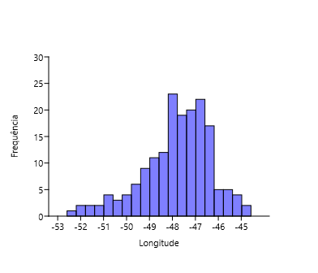
Ibiúna | 4282 | 825 | 331 | 79 | 871.580193 | 1058.082 | 78878 | -23.6526325 | -47.220491187
Igaratá | 275 | 6 | 143 | 6 | 741.813129 | 292.953 | 9534 | -23.204843 | -46.156314424
Iguape | 1384 | 2653 | 262 | 145 | 4.781489 | 1978.795 | 30857 | -24.706954196 | -47.553137409
Ilha Comprida | 3840 | 184 | 282 | 5 | 7.931819 | 196.567 | 11166 | -24.73923994 | -47.554316966
Ilhabela | 9328 | 6 | 337 | 6 | 87.188124 | 346.389 | 34970 | -23.7886525 | -45.354056667
Indaiatuba | 3047 | 8 | 251 | 4 | 631.626272 | 311.545 | 251627 | -23.081646 | -47.21230894
Iperó | 1321 | 49 | 228 | 36 | 582.031829 | 170.289 | 37133 | -23.35027739 | -47.689893894
Iporanga | 7474 | 1 | 388 | 1 | 79.195539 | 1152.059 | 4218 | -24.584460178 | -48.589600714
Itanhaém | 3945 | 1546 | 332 | 37 | 6.473843 | 601.711 | 101816 | -24.186120667 | -46.790991483
Itapetininga | 1432 | 3338 | 248 | 194 | 668.679162 | 1789.35 | 163901 | -23.5878725 | -48.046142895
Itapeva | 757 | 1 | 232 | 1 | 690.315858 | 1826.258 | 94354 | -23.983437999 | -48.877389159
Itapevi | 1380 | 5 | 228 | 4 | 743.050723 | 82.658 | 237700 | -23.546934 | -46.933372863
Itapira | 3260 | 1 | 307 | 1 | 648.925594 | 518.416 | 74773 | -22.436005499 | -46.821248011
Itaquaquecetuba | 684 | 1 | 155 | 1 | 762.254422 | 82.622 | 370821 | -23.4768975 | -46.351603141
Itararé | 389 | 50 | 168 | 31 | 734.126656 | 1003.86 | 50503 | -24.11213796 | -49.336119714
Itatiba | 6022 | 188 | 287 | 67 | 766.774274 | 322.276 | 120858 | -23.004852999 | -46.837557853
Itirapina | 3111 | 58 | 270 | 24 | 762.112452 | 564.603 | 18157 | -22.253967974 | -47.819884867
Itupeva | 981 | 6 | 212 | 5 | 672.327149 | 200.816 | 61252 | -23.153409626 | -47.055701152
Jacupiranga | 354 | 488 | 211 | 52 | 44.204442 | 704.189 | 17866 | -24.698150281 | -48.004704512
Jaguariúna | 1663 | 3 | 218 | 3 | 571.138466 | 141.391 | 57488 | -22.706781958 | -46.982343466
Jaú | 4487 | 1 | 296 | 1 | 526.28819 | 687.103 | 150252 | -22.29579099 | -48.558141388
José Bonifácio | 94 | 41 | 62 | 27 | 444.057478 | 860.2 | 37015 | -21.053719035 | -49.686282716
Jundiaí | 7352 | 149 | 334 | 78 | 760.15619 | 431.207 | 418962 | -23.187668 | -46.885273968
Juquiá | 511 | 357 | 194 | 93 | 25.220403 | 812.799 | 18812 | -24.320703079 | -47.635341968
Juquitiba | 1953 | 217 | 260 | 157 | 717.416631 | 522.169 | 31444 | -23.935689202 | -47.081594072
Lençóis Paulista | 460 | 555 | 176 | 162 | 548.883461 | 809.541 | 68432 | -22.597507 | -48.798681972
Luís Antônio | 547 | 1 | 202 | 1 | 645.800167 | 598.257 | 14947 | -21.551706525 | -47.700279945
Macatuba | 54 | 2 | 38 | 2 | 542.27127 | 224.514 | 17163 | -22.505549629 | -48.711405387
Mairiporã | 3711 | 14 | 283 | 14 | 793.147454 | 320.697 | 100179 | -23.322459383 | -46.590195873
Mineiros do Tietê | 1259 | 2 | 321 | 1 | 681.341631 | 213.242 | 12908 | -22.411696801 | -48.451802309
Miracatu | 3448 | 546 | 306 | 24 | 34.310102 | 1001.484 | 19779 | -24.283929465 | -47.457103999
Mirandópolis | 363 | 3 | 147 | 3 | 412.22447 | 917.694 | 29564 | -21.132086985 | -51.105640392
Mirassol | 383 | 2 | 158 | 2 | 590.24368 | 243.228 | 59824 | -20.8170045 | -49.512139218
Mococa | 505 | 22 | 238 | 19 | 633.521769 | 855.156 | 68885 | -21.46899051 | -47.007170979
Mogi das Cruzes | 8554 | 38 | 392 | 20 | 749.804017 | 712.541 | 445842 | -23.5227065 | -46.196760084
Mogi Guaçu | 954 | 43 | 221 | 34 | 607.014521 | 812.753 | 151888 | -22.36572019 | -46.944474088
Mogi Mirim | 1248 | 4 | 188 | 2 | 607.014521 | 497.708 | 93189 | -22.36572019 | -46.944474088
Mongaguá | 3572 | 1 | 273 | 1 | 9.923123 | 143.205 | 56702 | -24.094116145 | -46.619992725
Monte Alegre do Sul | 7838 | 2 | 286 | 2 | 762.747403 | 110.308 | 8038 | -22.68112866 | -46.681194301
Monte Mor | 133 | 9 | 80 | 8 | 548.166847 | 240.566 | 59772 | -22.945521999 | -47.313269248
Morro Agudo | 822 | 1 | 193 | 1 | 555.104927 | 1388.127 | 32968 | -20.732662999 | -48.057593825
Narandiba | 69 | 2 | 52 | 2 | 426.10398 | 357.325 | 4857 | -22.4042832 | -51.524239851
Nova Campina | 214 | 3 | 112 | 3 | 830.408299 | 385.375 | 9755 | -24.123210418 | -48.905738479
Nova Odessa | 316 | 18 | 116 | 16 | 561.315186 | 73.788 | 60174 | -22.782794661 | -47.293634614
Óleo | 10 | 1 | 9 | 1 | 625.863027 | 198.938 | 2496 | -22.944584777 | -49.340950753
Paranapanema | 281 | 1 | 134 | 1 | 607.745581 | 1018.724 | 20197 | -23.386927999 | -48.723676984
Pariquera-Açú | 492 | 1027 | 183 | 38 | 32.946368 | 359.414 | 19648 | -24.712546631 | -47.879997603
Patrocínio Paulista | 118 | 2 | 90 | 2 | 748.628266 | 602.848 | 14670 | -20.641153402 | -47.28306009
Paulínia | 2646 | 3 | 222 | 3 | 590.397932 | 138.777 | 109424 | -22.7599217 | -47.154385801
Pedreira | 1929 | 1 | 228 | 1 | 600.41108 | 108.817 | 47919 | -22.743771 | -46.89780209
Penápolis | 102 | 2 | 64 | 2 | 415.200487 | 711.315 | 63407 | -21.418383015 | -50.073036275
Pereira Barreto | 132 | 7 | 66 | 4 | 363.986719 | 974.247 | 25669 | -20.636668999 | -51.10666102
Peruíbe | 17059 | 879 | 438 | 98 | 11.33502 | 326.216 | 68284 | -24.319508884 | -46.997301865
Piacatu | 2 | 1 | 2 | 1 | 435.26418 | 232.488 | 5980 | -21.595391679 | -50.599425717
Piedade | 1235 | 6 | 289 | 6 | 805.443564 | 746.868 | 55348 | -23.714202223 | -47.418015151
Pindamonhangaba | 4304 | 9 | 385 | 8 | 559.005175 | 729.998 | 168328 | -22.926668726 | -45.462048846
Piquete | 422 | 4 | 169 | 4 | 638.543116 | 175.996 | 13657 | -22.611166885 | -45.183569424
Piracicaba | 14240 | 56 | 347 | 28 | 527.099388 | 1378.069 | 404142 | -22.723722 | -47.646846236
Piraju | 12158 | 1 | 352 | 1 | 555.892499 | 504.591 | 29806 | -23.192991495 | -49.38397449
Pirassununga | 1307 | 20 | 233 | 7 | 626.162314 | 727.118 | 76409 | -21.994049295 | -47.425172882
Pitangueiras | 141 | 665 | 110 | 105 | 515.817156 | 430.638 | 39719 | -21.010999499 | -48.222265752
Porto Ferreira | 608 | 41 | 189 | 30 | 586.68104 | 244.906 | 56150 | -21.858362505 | -47.481409643
Praia Grande | 1233 | 435 | 223 | 22 | 8.682126 | 149.253 | 325073 | -24.0030215 | -46.412049584
Presidente Epitácio | 388 | 1 | 154 | 1 | 306.178321 | 1260.281 | 44200 | -21.768781995 | -52.115275827
Promissão | 59 | 6 | 43 | 3 | 431.256791 | 779.2 | 40432 | -21.538867499 | -49.857735235
Registro | 871 | 863 | 198 | 34 | 19.002613 | 722.201 | 56322 | -24.494251428 | -47.841054752
Ribeirão Bonito | 335 | 7 | 107 | 4 | 563.333005 | 471.553 | 13219 | -22.064934664 | -48.177705754
Ribeirão Branco | 62 | 9 | 44 | 8 | 865.953052 | 697.5 | 16444 | -24.220268458 | -48.765477481
Ribeirão Grande | 25900 | 894 | 436 | 143 | 680.982846 | 333.363 | 7673 | -24.101200311 | -48.367071156
Rincão | 199 | 1 | 122 | 1 | 537.587638 | 316.639 | 10799 | -21.589189499 | -48.072330067
Rio Claro | 9627 | 29 | 344 | 25 | 618.993655 | 498.422 | 206424 | -22.4125115 | -47.563533238
Rio Grande da Serra | 213 | 1 | 105 | 1 | 762.981314 | 36.341 | 50846 | -23.744515 | -46.393692674
Salesópolis | 8027 | 2779 | 393 | 188 | 806.359446 | 424.997 | 17139 | -23.531792988 | -45.84717693
Santa Maria da Serra | 200 | 25 | 98 | 25 | 512.438533 | 252.621 | 6173 | -22.569410258 | -48.159014142
Santo André | 7495 | 96 | 347 | 59 | 764.096668 | 175.782 | 718773 | -23.65751 | -46.530874258
Santo Antônio de Posse | 386 | 1 | 140 | 1 | 659.86581 | 154.133 | 23310 | -22.604796852 | -46.9159099
Santo Antônio do Aracanguá | 142 | 2 | 98 | 2 | 382.570878 | 1308.432 | 8420 | -20.932496843 | -50.496735052
Santos | 1476 | 7 | 192 | 7 | 16.189961 | 281.033 | 433311 | -23.9337375 | -46.331370849
São Bernardo do Campo | 2917 | 4 | 303 | 4 | 772.836969 | 409.532 | 838936 | -23.7103045 | -46.550257248
São Caetano do Sul | 265 | 6 | 68 | 1 | 754.991587 | 15.331 | 161127 | -23.614705 | -46.571514609
São Carlos | 6463 | 24 | 315 | 4 | 849.656037 | 1136.907 | 251983 | -22.0159985 | -47.889237685
São José do Barreiro | 1089 | 28 | 264 | 17 | 517.390198 | 570.685 | 4147 | -22.646489897 | -44.578340961
São José do Rio Pardo | 1351 | 1 | 208 | 1 | 718.571082 | 419.684 | 54946 | -21.5961025 | -46.88826589
São José do Rio Preto | 2481 | 8 | 230 | 2 | 504.243066 | 431.944 | 460671 | -20.8126365 | -49.381347685
São José dos Campos | 10169 | 77 | 398 | 66 | 604.884689 | 1099.409 | 721944 | -23.1840615 | -45.884175401
São Luiz do Paraitinga | 19720 | 300 | 406 | 110 | 761.156394 | 617.315 | 10687 | -23.22187151 | -45.309544505
São Manuel | 1253 | 2 | 281 | 1 | 733.95771 | 650.734 | 40954 | -22.736459985 | -48.568763281
São Miguel Arcanjo | 4465 | 27 | 376 | 23 | 665.758 | 930.339 | 32931 | -23.87949 | -47.995589146
São Paulo | 41840 | 5680 | 464 | 281 | 783.615127 | 1521.11 | 12252023 | -23.5673865 | -46.570383182
São Pedro | 2791 | 68 | 272 | 46 | 565.011977 | 611.278 | 35653 | -22.548888 | -47.914032997
São Sebastião | 5619 | 457 | 344 | 66 | 1.362498 | 402.395 | 88980 | -23.806687652 | -45.402680141
São Sebastião da Grama | 2326 | 6 | 298 | 6 | 929.72259 | 252.41 | 12182 | -21.708420792 | -46.824127626
São Simão | 198 | 2 | 120 | 1 | 629.976661 | 617.252 | 15322 | -21.479723372 | -47.55335254
São Vicente | 955 | 240 | 193 | 5 | 13.940852 | 148.1 | 365798 | -23.967373 | -46.384490817
Sarapuí | 340 | 7 | 144 | 7 | 599.76188 | 352.592 | 10285 | -23.641506571 | -47.827195985
Sete Barras | 640 | 729 | 221 | 146 | 30.71944 | 1062.699 | 12832 | -24.388603782 | -47.927216963
Socorro | 1580 | 2 | 195 | 1 | 764.529222 | 449.029 | 41005 | -22.592029952 | -46.529211592
Sorocaba | 5155 | 8 | 245 | 8 | 591.229374 | 450.382 | 679378 | -23.499323 | -47.457853253
Sumaré | 195 | 19 | 90 | 18 | 570.007909 | 153.465 | 282441 | -22.822145 | -47.265802732
Tapiraí | 31244 | 44 | 355 | 28 | 889.772411 | 755.1 | 7807 | -23.973148267 | -47.505288235
Tapiratiba | 314 | 6 | 121 | 6 | 806.792114 | 221.891 | 12960 | -21.471885402 | -46.745515211
Taubaté | 2817 | 4 | 273 | 4 | 586.078506 | 625.003 | 314924 | -23.0265555 | -45.556608697
Teodoro Sampaio | 4055 | 60 | 325 | 39 | 352.749829 | 1555.803 | 23148 | -22.531007 | -52.171194822
Torrinha | 209 | 3 | 110 | 3 | 794.435208 | 315.266 | 10010 | -22.427493615 | -48.172157585
Ubatuba | 31495 | 1349 | 500 | 190 | 5.020122 | 708.105 | 90799 | -23.435964981 | -45.072091475
Ubirajara | 5 | 1 | 5 | 1 | 480.643563 | 282.179 | 4780 | -22.52383545 | -49.663271666
Valinhos | 1376 | 71 | 182 | 35 | 690.120803 | 148.538 | 129193 | -22.971244 | -46.996630028
Valparaíso | 29 | 3 | 23 | 3 | 451.787756 | 857.661 | 26480 | -21.225575283 | -50.869308119
Vargem | 94 | 2 | 66 | 1 | 832.896503 | 142.595 | 10537 | -22.884880424 | -46.411600233
Vera Cruz | 69 | 1 | 66 | 1 | 650.274304 | 247.716 | 10843 | -22.224748315 | -49.821781655
Vinhedo | 787 | 9 | 182 | 6 | 719.208426 | 81.604 | 78728 | -23.030538324 | -46.976476309

Altitude (2)
Cidades | Wikiaves (Registros) | SpeciesLink (Registros) | Wikiaves (Espécies) | SpeciesLink (Espécies) | Altitude |  | Slope | Error | Intercept | Error | r | r^2 | p
Aguaí | 210 | 1 | 116 | 1 | 662.483019 | Wikiaves (Registros) | 1.0211 | 1.6147 | 2525.2 | 1004.7 | 0.048304 | 0.002333276416 | 0.52798
Águas da Prata | 492 | 2 | 169 | 1 | 832.914854 | SpeciesLink (Registros) | -0.36594 | 0.17332 | 414.71 | 107.85 | -0.1594 | 0.02540836 | 0.036193
Águas de Santa Barbara | 853 | 2 | 196 | 2 | 606.942142 | Wikiaves (Espécies) | -0.0072697 | 0.029595 | 218.34 | 18.416 | -0.018781 | 0.000352725961 | 0.80626
Águas de São Pedro | 1403 | 39 | 192 | 33 | 515.235343 | SpeciesLink (Espécies) | -0.017312 | 0.014184 | 39.538 | 8.8258 | -0.092935 | 0.008636914225 | 0.22393
Agudos | 333 | 18 | 160 | 15 | 601.384374
Americana | 4500 | 3 | 226 | 3 | 550.365785 | Registros:
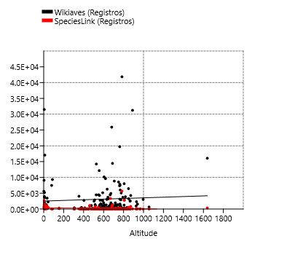
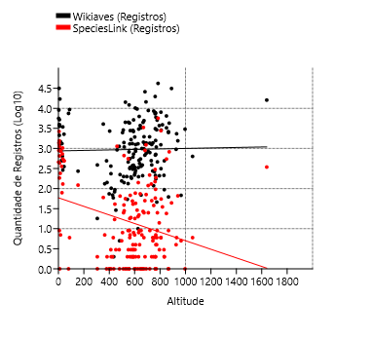
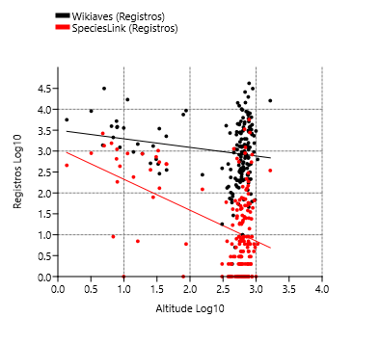
Américo Brasiliense | 497 | 130 | 168 | 46 | 730.216185
Amparo | 1960 | 1 | 262 | 1 | 673.429817
Angatuba | 333 | 141 | 175 | 140 | 628.28643
Anhembi | 924 | 1134 | 228 | 209 | 460.916956
Apiaí | 953 | 4 | 261 | 3 | 925.853774
Araçatuba | 2709 | 1 | 241 | 1 | 403.101822
Araraquara | 4936 | 25 | 292 | 19 | 673.072594
Araras | 6286 | 9 | 336 | 2 | 635.498215
Artur Nogueira | 359 | 9 | 137 | 5 | 650.223458
Assis | 556 | 2 | 140 | 2 | 562.425632
Atibaia | 2860 | 55 | 302 | 34 | 807.988014
Avaré | 1084 | 1 | 213 | 1 | 769.664358
Barra do Chapéu | 46 | 6 | 37 | 1 | 773.93357
Barra do Turvo | 272 | 122 | 109 | 31 | 153.957954
Batatais | 2499 | 1 | 248 | 1 | 865.736701
Bauru | 2882 | 1 | 273 | 1 | 510.088466
Bertioga | 5215 | 653 | 321 | 103 | 7.719907
Biritiba-Mirim | 463 | 25 | 160 | 24 | 778.677502
Boa Esperança do Sul | 1127 | 3 | 192 | 1 | 477.67314
Bom Sucesso de Itararé | 68 | 5 | 58 | 4 | 965.026729
Boracéia | 223 | 65 | 145 | 46 | 484.736923
Botucatu | 3890 | 35 | 323 | 32 | 818.475551 | Espécies:
Bragança Paulista | 2623 | 1 | 274 | 1 | 865.334635
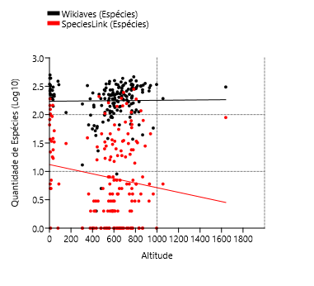
Brotas | 3731 | 74 | 299 | 55 | 643.2801
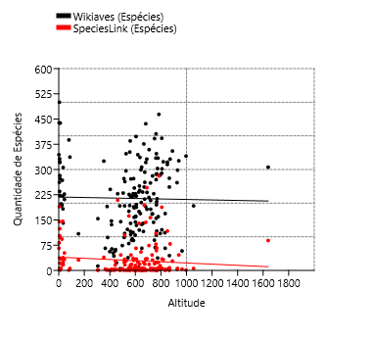
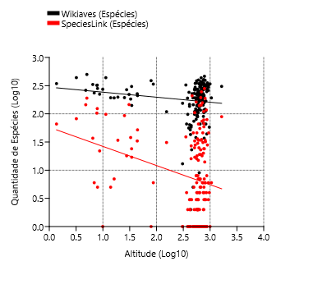
Buri | 244 | 3 | 161 | 3 | 602.694777
Buritama | 74 | 1 | 56 | 1 | 399.172299
Cabreúva | 996 | 7 | 233 | 7 | 656.603099
Cafelândia | 83 | 17 | 58 | 16 | 441.67568
Cajati | 289 | 130 | 141 | 17 | 34.467098
Campinas | 14452 | 1230 | 331 | 246 | 688.987137
Campos do Jordão | 16073 | 344 | 307 | 89 | 1639.154504
Cananéia | 3712 | 1108 | 323 | 124 | 7.840466
Capão Bonito | 847 | 119 | 217 | 74 | 705.789981
Caraguatatuba | 9080 | 892 | 439 | 82 | 3.194618
Castilho | 492 | 1 | 190 | 1 | 378.459881
Cerquilho | 181 | 2 | 94 | 2 | 574.77755
Charqueada | 218 | 1 | 105 | 1 | 598.427586
Conchal | 726 | 2 | 186 | 2 | 591.02438
Cosmópolis | 371 | 2 | 113 | 2 | 581.635429
Cotia | 3270 | 545 | 322 | 117 | 850.248475
Cubatão | 2127 | 9 | 235 | 6 | 6.881146
Cunha | 1552 | 66 | 326 | 46 | 939.592641
Divinolândia | 634 | 6 | 192 | 6 | 1055.472431
Dourado | 8844 | 25 | 359 | 18 | 707.055441
Eldorado | 1322 | 79 | 268 | 18 | 27.695094
Embu-Guaçu | 714 | 7 | 204 | 5 | 765.893792 | Registros e Espécies:
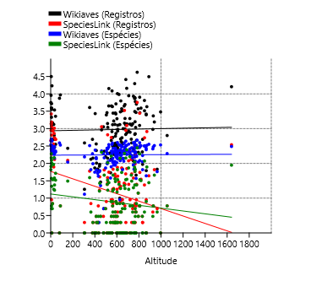
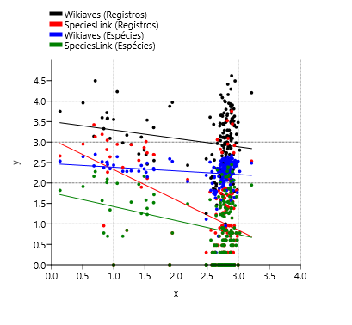
Euclides da Cunha Paulista | 18 | 2 | 13 | 1 | 305.851596
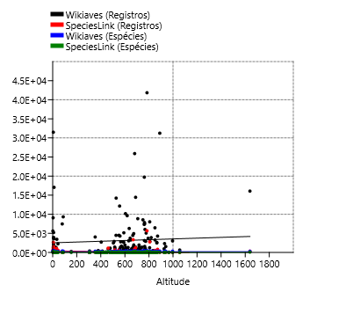
Franca | 3029 | 1 | 340 | 1 | 996.072653
Gália | 1300 | 6 | 221 | 6 | 561.184881
Garça | 679 | 50 | 190 | 34 | 679.963298
Guapiara | 174 | 4 | 117 | 3 | 766.402628
Guararapes | 235 | 1 | 136 | 1 | 413.249123
Guarujá | 2267 | 493 | 227 | 33 | 43.694652
Guarulhos | 5080 | 9 | 334 | 7 | 776.358062
Hortolândia | 305 | 3 | 89 | 2 | 584.894962
Iacri | 155 | 5 | 74 | 5 | 497.343395
Ibiúna | 4282 | 825 | 331 | 79 | 871.580193
Igaratá | 275 | 6 | 143 | 6 | 741.813129
Iguape | 1384 | 2653 | 262 | 145 | 4.781489
Ilha Comprida | 3840 | 184 | 282 | 5 | 7.931819
Ilhabela | 9328 | 6 | 337 | 6 | 87.188124
Indaiatuba | 3047 | 8 | 251 | 4 | 631.626272
Iperó | 1321 | 49 | 228 | 36 | 582.031829
Iporanga | 7474 | 1 | 388 | 1 | 79.195539
Itanhaém | 3945 | 1546 | 332 | 37 | 6.473843
Itapetininga | 1432 | 3338 | 248 | 194 | 668.679162
Itapeva | 757 | 1 | 232 | 1 | 690.315858
Itapevi | 1380 | 5 | 228 | 4 | 743.050723
Itapira | 3260 | 1 | 307 | 1 | 648.925594
Itaquaquecetuba | 684 | 1 | 155 | 1 | 762.254422
Itararé | 389 | 50 | 168 | 31 | 734.126656
Itatiba | 6022 | 188 | 287 | 67 | 766.774274
Itirapina | 3111 | 58 | 270 | 24 | 762.112452
Itupeva | 981 | 6 | 212 | 5 | 672.327149
Jacupiranga | 354 | 488 | 211 | 52 | 44.204442
Jaguariúna | 1663 | 3 | 218 | 3 | 571.138466
Jaú | 4487 | 1 | 296 | 1 | 526.28819
José Bonifácio | 94 | 41 | 62 | 27 | 444.057478
Jundiaí | 7352 | 149 | 334 | 78 | 760.15619
Juquiá | 511 | 357 | 194 | 93 | 25.220403
Juquitiba | 1953 | 217 | 260 | 157 | 717.416631
Lençóis Paulista | 460 | 555 | 176 | 162 | 548.883461
Luís Antônio | 547 | 1 | 202 | 1 | 645.800167
Macatuba | 54 | 2 | 38 | 2 | 542.27127
Mairiporã | 3711 | 14 | 283 | 14 | 793.147454
Mineiros do Tietê | 1259 | 2 | 321 | 1 | 681.341631
Miracatu | 3448 | 546 | 306 | 24 | 34.310102
Mirandópolis | 363 | 3 | 147 | 3 | 412.22447
Mirassol | 383 | 2 | 158 | 2 | 590.24368
Mococa | 505 | 22 | 238 | 19 | 633.521769
Mogi das Cruzes | 8554 | 38 | 392 | 20 | 749.804017
Mogi Guaçu | 954 | 43 | 221 | 34 | 607.014521
Mogi Mirim | 1248 | 4 | 188 | 2 | 607.014521
Mongaguá | 3572 | 1 | 273 | 1 | 9.923123
Monte Alegre do Sul | 7838 | 2 | 286 | 2 | 762.747403
Monte Mor | 133 | 9 | 80 | 8 | 548.166847
Morro Agudo | 822 | 1 | 193 | 1 | 555.104927
Narandiba | 69 | 2 | 52 | 2 | 426.10398
Nova Campina | 214 | 3 | 112 | 3 | 830.408299
Nova Odessa | 316 | 18 | 116 | 16 | 561.315186
Óleo | 10 | 1 | 9 | 1 | 625.863027
Paranapanema | 281 | 1 | 134 | 1 | 607.745581
Pariquera-Açú | 492 | 1027 | 183 | 38 | 32.946368
Patrocínio Paulista | 118 | 2 | 90 | 2 | 748.628266
Paulínia | 2646 | 3 | 222 | 3 | 590.397932
Pedreira | 1929 | 1 | 228 | 1 | 600.41108
Penápolis | 102 | 2 | 64 | 2 | 415.200487
Pereira Barreto | 132 | 7 | 66 | 4 | 363.986719
Peruíbe | 17059 | 879 | 438 | 98 | 11.33502
Piacatu | 2 | 1 | 2 | 1 | 435.26418
Piedade | 1235 | 6 | 289 | 6 | 805.443564
Pindamonhangaba | 4304 | 9 | 385 | 8 | 559.005175
Piquete | 422 | 4 | 169 | 4 | 638.543116
Piracicaba | 14240 | 56 | 347 | 28 | 527.099388
Piraju | 12158 | 1 | 352 | 1 | 555.892499
Pirassununga | 1307 | 20 | 233 | 7 | 626.162314
Pitangueiras | 141 | 665 | 110 | 105 | 515.817156
Porto Ferreira | 608 | 41 | 189 | 30 | 586.68104
Praia Grande | 1233 | 435 | 223 | 22 | 8.682126
Presidente Epitácio | 388 | 1 | 154 | 1 | 306.178321
Promissão | 59 | 6 | 43 | 3 | 431.256791
Registro | 871 | 863 | 198 | 34 | 19.002613
Ribeirão Bonito | 335 | 7 | 107 | 4 | 563.333005
Ribeirão Branco | 62 | 9 | 44 | 8 | 865.953052
Ribeirão Grande | 25900 | 894 | 436 | 143 | 680.982846
Rincão | 199 | 1 | 122 | 1 | 537.587638
Rio Claro | 9627 | 29 | 344 | 25 | 618.993655
Rio Grande da Serra | 213 | 1 | 105 | 1 | 762.981314
Salesópolis | 8027 | 2779 | 393 | 188 | 806.359446
Santa Maria da Serra | 200 | 25 | 98 | 25 | 512.438533
Santo André | 7495 | 96 | 347 | 59 | 764.096668
Santo Antônio de Posse | 386 | 1 | 140 | 1 | 659.86581
Santo Antônio do Aracanguá | 142 | 2 | 98 | 2 | 382.570878
Santos | 1476 | 7 | 192 | 7 | 16.189961
São Bernardo do Campo | 2917 | 4 | 303 | 4 | 772.836969
São Caetano do Sul | 265 | 6 | 68 | 1 | 754.991587
São Carlos | 6463 | 24 | 315 | 4 | 849.656037
São José do Barreiro | 1089 | 28 | 264 | 17 | 517.390198
São José do Rio Pardo | 1351 | 1 | 208 | 1 | 718.571082
São José do Rio Preto | 2481 | 8 | 230 | 2 | 504.243066
São José dos Campos | 10169 | 77 | 398 | 66 | 604.884689
São Luiz do Paraitinga | 19720 | 300 | 406 | 110 | 761.156394
São Manuel | 1253 | 2 | 281 | 1 | 733.95771
São Miguel Arcanjo | 4465 | 27 | 376 | 23 | 665.758
São Paulo | 41840 | 5680 | 464 | 281 | 783.615127
São Pedro | 2791 | 68 | 272 | 46 | 565.011977
São Sebastião | 5619 | 457 | 344 | 66 | 1.362498
São Sebastião da Grama | 2326 | 6 | 298 | 6 | 929.72259
São Simão | 198 | 2 | 120 | 1 | 629.976661
São Vicente | 955 | 240 | 193 | 5 | 13.940852
Sarapuí | 340 | 7 | 144 | 7 | 599.76188
Sete Barras | 640 | 729 | 221 | 146 | 30.71944
Socorro | 1580 | 2 | 195 | 1 | 764.529222
Sorocaba | 5155 | 8 | 245 | 8 | 591.229374
Sumaré | 195 | 19 | 90 | 18 | 570.007909
Tapiraí | 31244 | 44 | 355 | 28 | 889.772411
Tapiratiba | 314 | 6 | 121 | 6 | 806.792114
Taubaté | 2817 | 4 | 273 | 4 | 586.078506
Teodoro Sampaio | 4055 | 60 | 325 | 39 | 352.749829
Torrinha | 209 | 3 | 110 | 3 | 794.435208
Ubatuba | 31495 | 1349 | 500 | 190 | 5.020122
Ubirajara | 5 | 1 | 5 | 1 | 480.643563
Valinhos | 1376 | 71 | 182 | 35 | 690.120803
Valparaíso | 29 | 3 | 23 | 3 | 451.787756
Vargem | 94 | 2 | 66 | 1 | 832.896503
Vera Cruz | 69 | 1 | 66 | 1 | 650.274304
Vinhedo | 787 | 9 | 182 | 6 | 719.208426

